Hinweise
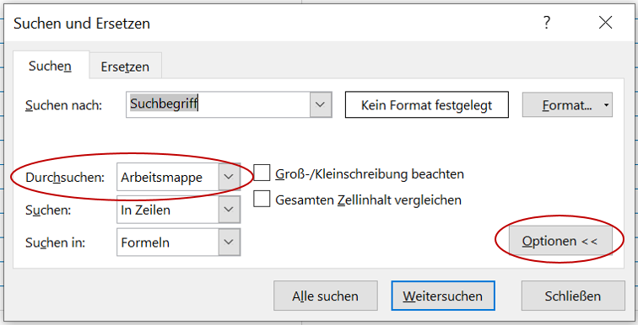
Verzeichnis vom 25.04.2024

Für welche Kinder- und Jugendheime sind Aufwände rückforderbar?
Bitte beachten Sie: Viele Einrichtungen bieten nebst Heimpflegeleistungen auch andere Leistungen an. Nur Versorgertaxen für Heimpflegeleistungen in beitragsberechtigten Zürcher Kinder- und Jugendheimen und in ausserkantonalen IVSE-anerkannten Kinder- und Jugendheimen sind rückforderbar. Die im Verzeichnis enthaltene Liste der innerkantonalen beitragsberechtigten Kinder- und Jugendheime ist abschliessend. Die Ausschlussliste sowie die Liste der ausserkantonalen IVSE anerkannten Kinder-und Jugendheime sind nicht abschliessend und werden laufend auf Basis von individuellen Abklärungen ergänzt. Ist ein konkretes Heim nicht im Verzeichnis aufgeführt, kann die Gemeinde bei der Geltendmachung ihrer Forderungen die an ein solches Heim bezahlten Versorgertaxen dennoch aufführen. Das AJB prüft einzelfallweise, ob es sich um eine anerkannte Institution handelte und ob es eine Heimpflegeleistung war. Wenn Sie vorab wissen möchten, ob eine konkrete, im Verzeichnis nicht aufgeführte, Institution zu einem bestimmten Zeitpunkt beitragsberechtigt bzw. IVSE-anerkannt war, lassen Sie uns den Zeitraum der Platzierung im konkreten Heim (Name und Adresse des Heims) wissen. Wir werden die Anfrage für Sie abklären, Ihnen das Ergebnis mitteilen und das Verzeichnis periodisch ergänzen. Bitte richten Sie Ihre Anfrage per E-Mail an:
rueckforderung@ajb.zh.ch

Temporäre Zentralstelle zur Abwicklung der Rückforderungen von Versorgertaxen
Dörflistrasse 120
8090 Zürich

Tipp zur Suche im Verzeichnis
Suchfenster mit Tastenkombination "ctrl" & "F" öffnen
Optionen einblenden
Bei Durchsuchen "Arbeitsmappe" wählen

